Solicitud gráfica
 | Área: | Matemáticas |  |  | Fecha:
 | Grado: | 7
 | Título del tema: | Los poliedros y los cuerpos redondos |  |  | ¿Cuaderno de estudio o recurso? | Cuaderno de Estudio
 | Editor:

 | Código guión o recurso: | MA_07_13_CO | ← Para determinar este código, visite la hoja de Ayuda
 |  |  |  |  | ESPECIFICACIÓN DE ARCHIVOS A ENTREGAR
Núm. | Archivo Shutterstock o ruta en web | Imagen para: | Tipo | Formato | Nombre imagen SMALL | Tamaño imagen SMALL | Nombre imagen ZOOM | Tamaño imagen ZOOM | Descripción | Observaciones
IMG01 | Ver observaciones | Cuaderno de Estudio |  |  | MA_07_13_CO_IMG01_small | 526 x 370 px | MA_07_13_CO_IMG01_zoom | 800 x 600 px | 2º ESO/Matemáticas/Los poliedros/ Los poliedros
IMG02 | Ver observaciones | Cuaderno de Estudio |  |  | MA_07_13_CO_IMG02_small | 526 x 370 px | MA_07_13_CO_IMG02_zoom | 800 x 600 px | 2º ESO/Matemáticas/Los poliedros/ Los poliedros | 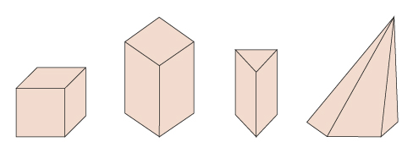
IMG03 | Ver observaciones | Cuaderno de Estudio |  |  | MA_07_13_CO_IMG03_small | 526 x 370 px | MA_07_13_CO_IMG03_zoom | 800 x 600 px | 6° Primaria/Matemáticas/Los cuerpos geométricos/ Los poliedros | 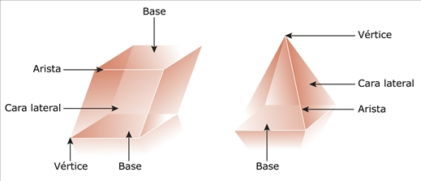
IMG04 | Ver observaciones | Cuaderno de Estudio |  |  | MA_07_13_CO_IMG04_small | 526 x 370 px | MA_07_13_CO_IMG04_zoom | 800 x 600 px | 2º ESO/Matemáticas/Los poliedros/ Los poliedros/Los elementos de un poliedro
IMG05 | Ver observaciones | Cuaderno de Estudio |  |  | MA_07_13_CO_IMG05_small | 526 x 370 px | MA_07_13_CO_IMG05_zoom | 800 x 600 px | 6° Primaria/Matemáticas/Los cuerpos geométricos/ Los poliedros | 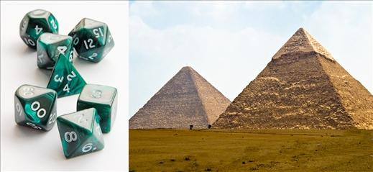
IMG06 | Ver observaciones | Cuaderno de Estudio |  |  | MA_07_13_CO_IMG06_small | 526 x 370 px | MA_07_13_CO_IMG06_zoom | 800 x 600 px | 6° Primaria/Matemáticas/Los cuerpos geométricos/ Los poliedros regulares
IMG07 | Ver observaciones | Cuaderno de Estudio |  |  | MA_07_13_CO_IMG07_small | 526 x 370 px | MA_07_13_CO_IMG07_zoom | 800 x 600 px | 2º ESO/Matemáticas/Los poliedros/ Los tipos de poliedros/Los poliedros convexos y los poliedros cóncavos
IMG08 | Ver observaciones | Cuaderno de Estudio |  |  | MA_07_13_CO_IMG08_small | 526 x 370 px | MA_07_13_CO_IMG08_zoom | 800 x 600 px | 6° Primaria/Matemáticas/Los cuerpos geométricos/ Los poliedros
IMG09 | Ver observaciones | Cuaderno de Estudio |  |  | MA_07_13_CO_IMG09_small | 526 x 370 px | MA_07_13_CO_IMG09_zoom | 800 x 600 px | 6° Primaria/Matemáticas/Los cuerpos geométricos/ Los prismas y las pirámides
IMG10 | Ver observaciones | Cuaderno de Estudio |  |  | MA_07_13_CO_IMG10_small | 526 x 370 px | MA_07_13_CO_IMG10_zoom | 800 x 600 px | 2º ESO/Matemáticas/Los poliedros/ Los tipos de poliedros/Los prismas
IMG11 | Ver observaciones | Cuaderno de Estudio |  |  | MA_07_13_CO_IMG11_small | 526 x 370 px | MA_07_13_CO_IMG11_zoom | 800 x 600 px | 2º ESO/Matemáticas/Los poliedros/ Los tipos de poliedros/Los prismas | 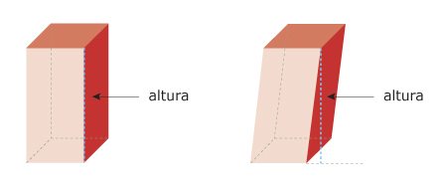
IMG12 | Ver observaciones | Cuaderno de Estudio |  |  | MA_07_13_CO_IMG12_small | 526 x 370 px | MA_07_13_CO_IMG12_zoom | 800 x 600 px | 2º ESO/Matemáticas/Los poliedros/ Los tipos de poliedros/Los prismas | 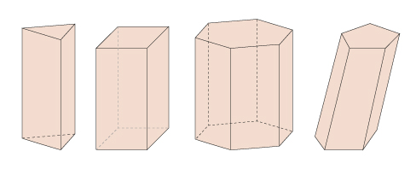
IMG13 | Ver observaciones | Cuaderno de Estudio |  |  | MA_07_13_CO_IMG13_small | 526 x 370 px | MA_07_13_CO_IMG13_zoom | 800 x 600 px | 2º ESO/Matemáticas/Los poliedros/ Los tipos de poliedros/Los prismas | 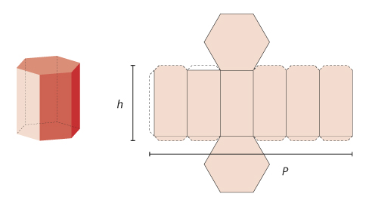
IMG14 | Ver observaciones | Cuaderno de Estudio |  |  | MA_07_13_CO_IMG14_small | 526 x 370 px | MA_07_13_CO_IMG14_zoom | 800 x 600 px | 2º ESO/Matemáticas/Los poliedros/ Los tipos de poliedros/Los prismas/Los paralelepípedos
IMG15 | Ver observaciones | Cuaderno de Estudio |  |  | MA_07_13_CO_IMG15_small | 526 x 370 px | MA_07_13_CO_IMG15_zoom | 800 x 600 px | 2º ESO/Matemáticas/Los poliedros/ Los tipos de poliedros/Los prismas/Los paralelepípedos
IMG16 | Ver observaciones | Cuaderno de Estudio |  |  | MA_07_13_CO_IMG16_small | 526 x 370 px | MA_07_13_CO_IMG16_zoom | 800 x 600 px | 2º ESO/Matemáticas/Los poliedros/ Los tipos de poliedros/Las pirámides | 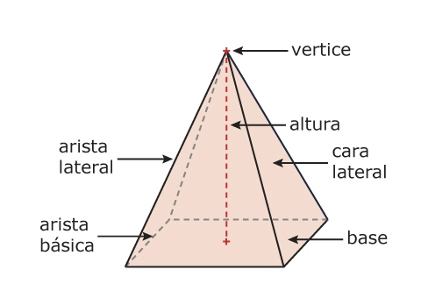
IMG17 | Ver observaciones | Cuaderno de Estudio |  |  | MA_07_13_CO_IMG17_small | 526 x 370 px | MA_07_13_CO_IMG17_zoom | 800 x 600 px | 2º ESO/Matemáticas/Los poliedros/ Los tipos de poliedros/Las pirámides | 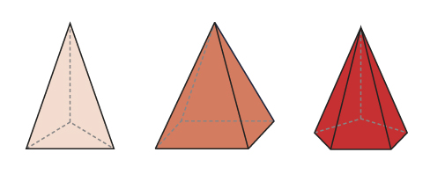
IMG18 | Ver observaciones | Cuaderno de Estudio |  |  | MA_07_13_CO_IMG18_small | 526 x 370 px | MA_07_13_CO_IMG18_zoom | 800 x 600 px | 2º ESO/Matemáticas/Los poliedros/ Los tipos de poliedros/Las pirámides | 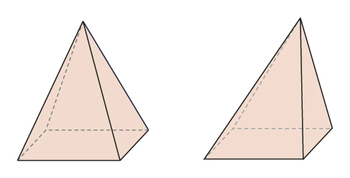
IMG19 | Ver observaciones | Cuaderno de Estudio |  |  | MA_07_13_CO_IMG19_small | 526 x 370 px | MA_07_13_CO_IMG19_zoom | 800 x 600 px | 2º ESO/Matemáticas/Los poliedros/ Los tipos de poliedros/Las pirámides | 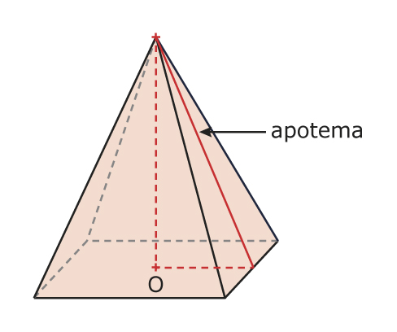
IMG20 | Ver observaciones | Cuaderno de Estudio |  |  | MA_07_13_CO_IMG20_small | 526 x 370 px | MA_07_13_CO_IMG20_zoom | 800 x 600 px | 2º ESO/Matemáticas/Los poliedros/ Los tipos de poliedros/Las pirámides | 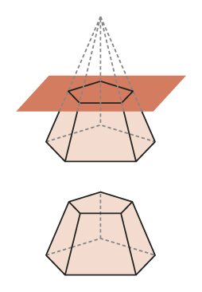
IMG21 | Ver observaciones | Cuaderno de Estudio |  |  | MA_07_13_CO_IMG21_small | 526 x 370 px | MA_07_13_CO_IMG21_zoom | 800 x 600 px | 2º ESO/Matemáticas/Los poliedros/ Los tipos de poliedros/Las pirámides | 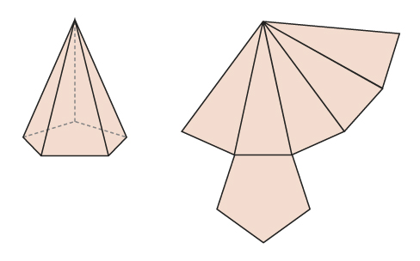
IMG22 | Ver observaciones | Cuaderno de Estudio |  |  | MA_07_13_CO_IMG22_small | 526 x 370 px | MA_07_13_CO_IMG22_zoom | 800 x 600 px | 6º Primaria/Matemáticas/Los cuerpos geométricos/ Los poliedros regulares
IMG23 | Ver observaciones | Cuaderno de Estudio |  |  | MA_07_13_CO_IMG23_small | 526 x 370 px | MA_07_13_CO_IMG23_zoom | 800 x 600 px | 2º ESO/Matemáticas/Los poliedros/ Los tipos de poliedros/Los poliedros regulares | 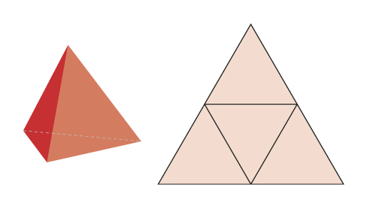
IMG24 | Ver observaciones | Cuaderno de Estudio |  |  | MA_07_13_CO_IMG24_small | 526 x 370 px | MA_07_13_CO_IMG24_zoom | 800 x 600 px | 2º ESO/Matemáticas/Los poliedros/ Los tipos de poliedros/Los poliedros regulares | 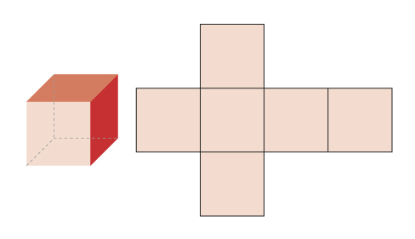
IMG25 | Ver observaciones | Cuaderno de Estudio |  |  | MA_07_13_CO_IMG25_small | 526 x 370 px | MA_07_13_CO_IMG25_zoom | 800 x 600 px | 2º ESO/Matemáticas/Los poliedros/ Los tipos de poliedros/Los poliedros regulares | 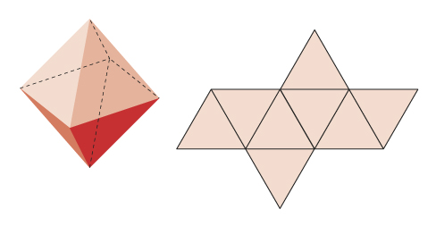
IMG26 | Ver observaciones | Cuaderno de Estudio |  |  | MA_07_13_CO_IMG26_small | 526 x 370 px | MA_07_13_CO_IMG26_zoom | 800 x 600 px | 2º ESO/Matemáticas/Los poliedros/ Los tipos de poliedros/Los poliedros regulares | 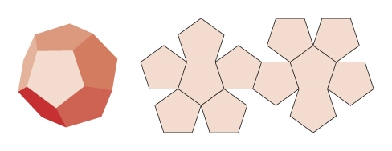
IMG27 | Ver observaciones | Cuaderno de Estudio |  |  | MA_07_13_CO_IMG27_small | 526 x 370 px | MA_07_13_CO_IMG27_zoom | 800 x 600 px | 2º ESO/Matemáticas/Los poliedros/ Los tipos de poliedros/Los poliedros regulares | 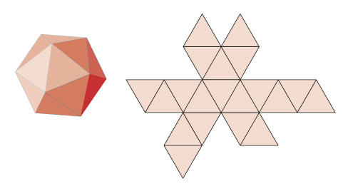
IMG28 | Ver observaciones | Cuaderno de Estudio |  |  | MA_07_13_CO_IMG28_small | 526 x 370 px | MA_07_13_CO_IMG28_zoom | 800 x 600 px | 6° Primaria/Matemáticas/Los cuerpos geométricos/ Los cuerpos redondos
IMG29 | Ver observaciones | Cuaderno de Estudio |  |  | MA_07_13_CO_IMG29_small | 526 x 370 px | MA_07_13_CO_IMG29_zoom | 800 x 600 px | 2º ESO/Matemáticas/Cuerpos geométricos de revolución/Generación de los cuerpos de revolución | 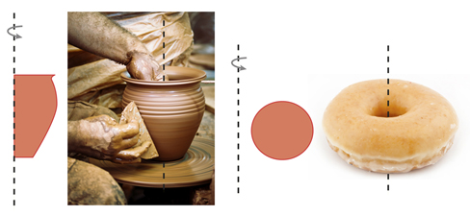
IMG30 | Ver observaciones | Cuaderno de Estudio |  |  | MA_07_13_CO_IMG30_small | 526 x 370 px | MA_07_13_CO_IMG30_zoom | 800 x 600 px | 2º ESO/Matemáticas/Cuerpos geométricos de revolución/El cilindro | 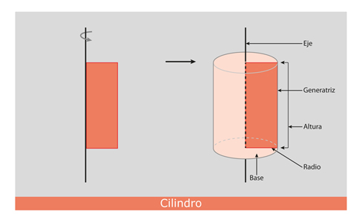
IMG31 | Ver observaciones | Cuaderno de Estudio |  |  | MA_07_13_CO_IMG31_small | 526 x 370 px | MA_07_13_CO_IMG31_zoom | 800 x 600 px | 2º ESO/Matemáticas/Cuerpos geométricos de revolución/El cilindro | 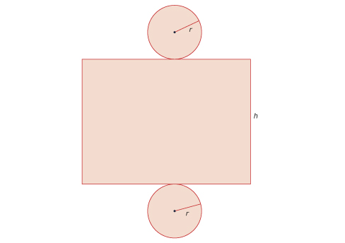
IMG32 | Ver observaciones | Cuaderno de Estudio |  |  | MA_07_13_CO_IMG32_small | 526 x 370 px | MA_07_13_CO_IMG32_zoom | 800 x 600 px | 2º ESO/Matemáticas/Cuerpos geométricos de revolución/El cono | 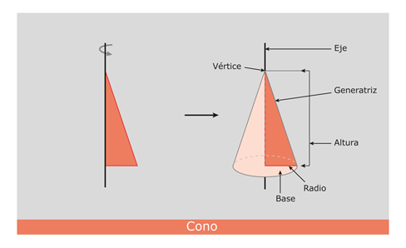
IMG33 | Ver observaciones | Cuaderno de Estudio |  |  | MA_07_13_CO_IMG33_small | 526 x 370 px | MA_07_13_CO_IMG33_zoom | 800 x 600 px | 2º ESO/Matemáticas/Cuerpos geométricos de revolución/El cono/Las áreas del cono y del cono truncado/El área del cono | 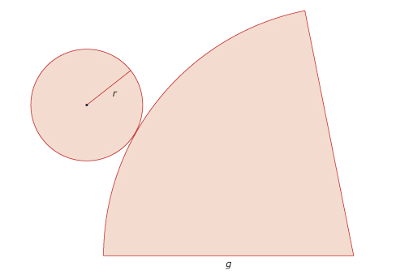
IMG34 | Ver observaciones | Cuaderno de Estudio |  |  | MA_07_13_CO_IMG34_small | 526 x 370 px | MA_07_13_CO_IMG34_zoom | 800 x 600 px | 2º ESO/Matemáticas/Cuerpos geométricos de revolución/El cono/El cono truncado | 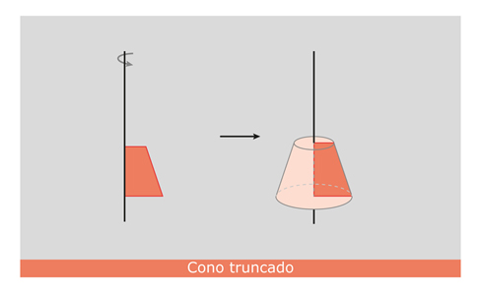
IMG35 | Ver observaciones | Cuaderno de Estudio |  |  | MA_07_13_CO_IMG35_small | 526 x 370 px | MA_07_13_CO_IMG35_zoom | 800 x 600 px | 2º ESO/Matemáticas/Cuerpos geométricos de revolución/El cono/Las áreas del cono y del cono truncado/El área del tronco de cono | 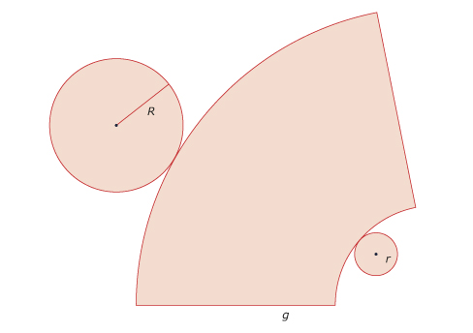
IMG36 | Ver observaciones | Cuaderno de Estudio |  |  | MA_07_13_CO_IMG36_small | 526 x 370 px | MA_07_13_CO_IMG36_zoom | 800 x 600 px | 2º ESO/Matemáticas/Cuerpos geométricos de revolución/La esfera | 